第一章
 |  |  |  |  |  | 单片机原理及应用 | ⑴ | ⑶ | ① | ③ | ⑸⑹⑺⑻⑼⑽
第一章：单片机和嵌入式系统的基础知识 |  |  |  |  |  |  | ⑵ | ⑷ | ② | ④ | ⑤⑥⑦⑧⑨⑩
 | 1.1嵌入式系统的概念
 |  | 1.1.1嵌入式系统的主要特点
 |  |  | 体积小，功耗低，成本低，功能丰富
 |  | 1.1.2嵌入式系统的构成
 |  |  | 软件和硬件 |  |  | 上层
 |  |  | 应用
 |  |  | 嵌入式操作系统
 |  |  | 电路板（大绿板子）
 |  |  | CPU和外围硬件 |  |  | 底层
 |  |  | ⑴硬件
 |  |  |  | 处理器，中央处理单元（CPU）
 |  |  |  | ① | CPU是单个处理核，性能高，功耗大，比如inter的x86的结构在CPU内核中应用广泛，
 |  |  |  |  | 但是因特尔的CPU已经不是传统意义的CPU了，它家的CPU需要额外的存储器和外设

 |  |  |  | ② | 处理器严格的说应该是片上系统SOC，功耗小于CPU，性能比CPU差
 |  |  |  | ③ | 还有一种微控制器，比较低级的嵌入式处理器，MCU，也叫单片机
 |  |  |  |  | 不管是CPU，处理器，还是MCU，都是集成电路组成的芯片
 |  |  |  | 供电系统
 |  |  |  |  | 用于嵌入式系统处理器在不同模式下管理电源，用于满足低功耗模式
 |  |  |  | 外部存储器系统
 |  |  |  |  | 比如内存
 |  |  |  | 外部设备
 |  |  |  |  | USB接口等
 |  |  | ⑵软件
 |  |  |  | 包括BSP板级支持包，嵌入式实时操作系统OS，应用程序APP
 |  |  |  | ①BSP：外设驱动，给OS的接口
 |  |  |  | ②操作系统
 |  |  |  | ③应用程序
 |  |  |  | 可以没有操作系统直接裸奔，但是有如下缺点
 |  |  |  | ①换芯片移植困难
 |  |  |  | ②开发费劲
 |  |  |  | ③不能多任务，只能分时控制
 | 1.2 8051的内部架构
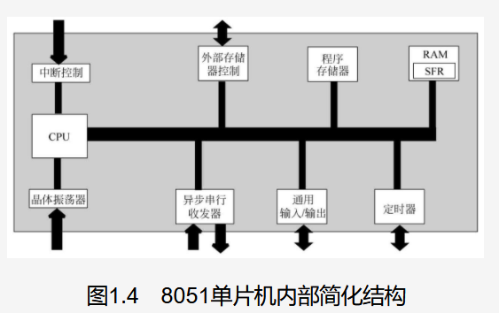
 |  | 上图：

 |  | ⑴中央处理单元
 |  |  | https://e.dangdang.com/pc/reader/index.html?id=1901117698
 |  |  | 48页

 |  | ⑵
 |  | ⑶
 |  | ⑷

